voorblad
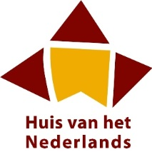


analyserapport regio Meetjesland/Leiestreek

rapporten en cijfers

2016-05-25

